2020
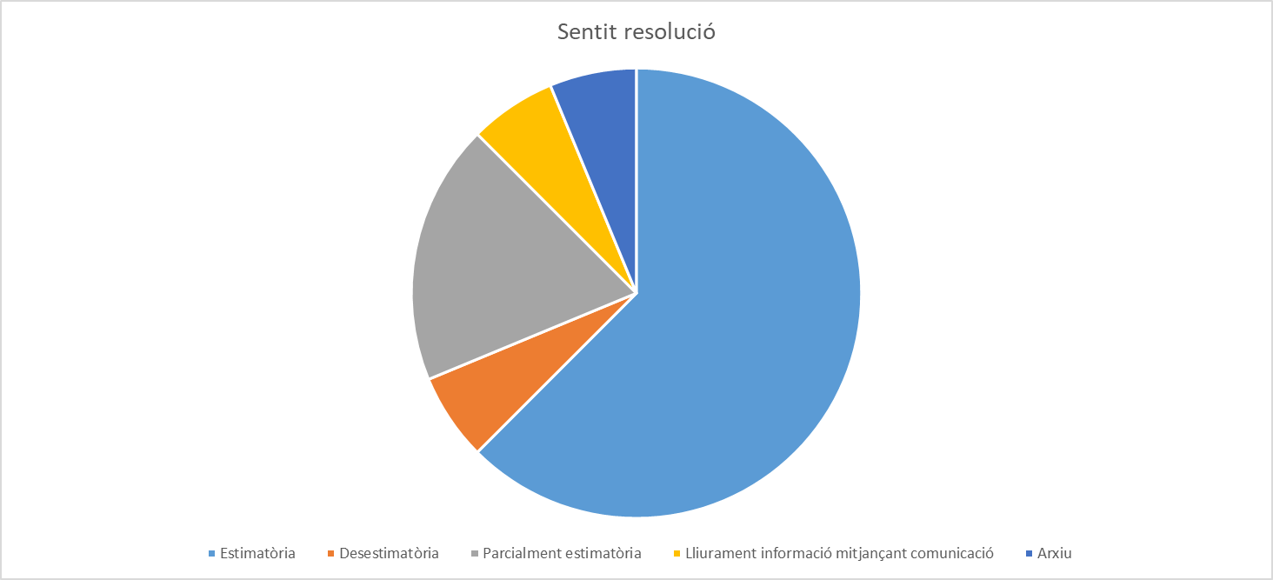
Llei 19/2014, de 29 de desembre, de transparència, accés a la informació pública i bon govern, en endavant LTBGCat
En la columna “Resolució admissió” quan figura aquesta dada correspon als procediments en que, prèviament a la resolució que posa fi al procediment s’ha dictat una resolució d’admissió
En la columna “sentit de la resolució” , quan s’indica : “art 34.8 de la LTBGCat “ , inclou els supòsits en que, s’ha estimat la sol·licitud i no s’ha produït oposició de tercers, i la resolució s’ha substituït per una comunicació en la que s’ha facilitat la informació sol·licitada. Igualment, quan s’indica que és “ parcialment estimatòria” s’inclouen sol·licituds que poden contenir diverses peticions d’informació en les quals es dona accés a una part inadmetent-se o desestimant-se l’accés a la resta amb la deguda motivació.
Entrada petició | Extracte petició | Tipologia | Resolució admissió | Resolució del procediment | Sentit resolució
2019-12-31 | Accés expedients nomenaments Mestre/a Escola Bressol | Informació institucional i organitzativa | 2020-01-30 | 2020-06-02 | Parcialment estimatòria
2020-01-15 | Expedients de les diferents fonts de finançament del projecte de la nova seu del Museu d'Art Jaume Morera | Contractes, convenis i subvencions |  | 2020-02-14 | Estimatòria
2020-01-22 | Accés a projecte d’obres 50/88 | Urbanisme |  | 2020-02-17 | Estimatòria
2020-02-19 | Còpia Sentència del Tribunal Superior de Justícia de Catalunya (sala contenciosa) en relació amb l'Ordenança dels procediments d'intervenció administrativa municipal sobre l'ús del sòl i edificació, llicències urbanístiques i comunicacions prèvies. | Acció de govern i normativa |  | 2020-03-04 | Estimatòria
2020-02-14 | Còpia expedients d'aprovació del Pla d'Autoprotecció de la Discoteca Biloba, de la instal·lació d'Oci situada el Turó de Gardeny i de les actuacions dutes a terme per l'Ajuntament de Lleida en relació a una fuita d'àcid el 19/08/2018. | Urbanisme | 2020-03-18 | 2020-06-22 | Estimatòria
2020-03-05 | Plànols obrants en expedient núm. 30/69 | Urbanisme |  | 2020-06-22 | Estimatòria
2020-05-17 | Còpia del plànol de distribució d’una vivenda. | Urbanisme |  | 2020-06-23 | Estimatòria
2020-05-22 | Informació sobre les actuacions que s'han realitzat durant aquesta legislatura per atendre als temporers que cada any dormen als carrers de Lleida, especialment informació sobre les actuacions preses abans de que comencés la temporada de la fruita. | Acció de govern i normativa |  | 2020-06-30 | Estimatòria
2020-06-15 | Relació de llicències de terrassa atorgades l'any 2019 al barri de Cappont de Lleida. | Urbanisme | 2020-07-13 | 2020-07-30 | Parcialment estimatòria
2020-06-17 | Còpia del Certificat Final d'Obra d’un edifici de Lleida. | Urbanisme |  | 2020-07-15 | Desistiment petició i arxiu
2020-07-09 | Expedients referents a la seguretat en cas d'incendi de l'hotel Sansi i dels aparthotel Camparan Suites vinculats a l'hotel | Urbanisme |  | 2020-08-03 | Estimatòria
2020-10-27 | Relació DNI amb nom i cognoms de la borsa de mestres Escola Bressol per a les persones nomenades a partir de l'1 de gener de 2018. | Informació institucional i organitzativa |  | 2020-11-25 | Parcialment estimatòria
2020-11-02 | Sol·licita epígrafs concrets del temari en relació a les qüestions plantejades en els supòsits pràctics del concurs-oposició de tècnic mig d’urbanisme, que va tenir lloc el 22/10/2020. | Informació institucional i organitzativa |  |  | Art. 34.8 de la LTBGCat
2020-11-03 | Diverses dades sobre l'aplicació de la Llei 24/2015 en matèria de pobresa energètica. | Acció de govern i normativa |  | 2020-11-20 | Estimatòria
2020-12-10 | Dades en relació a l’impost de plusvàlua municipal per la transmissió de una vivenda. | Gestió econòmica |  | 2021-01-08 | Estimatòria
2020-12-14 | Consultar els expedients resolts en els últims anys de Règim disciplinari. | Altra informació |  | 2021-01-13 | Desestimatòria

* Alguns dels procediments indicats , s’han vist afectats, pel que fa als terminis de resolució i notificació, pel Reial Decret 436/2020, de 14 de març, pel que es declara l’estat d’alarma per a la gestió de la situació de crisi sanitària ocasionada per la COVID-19

